关系图
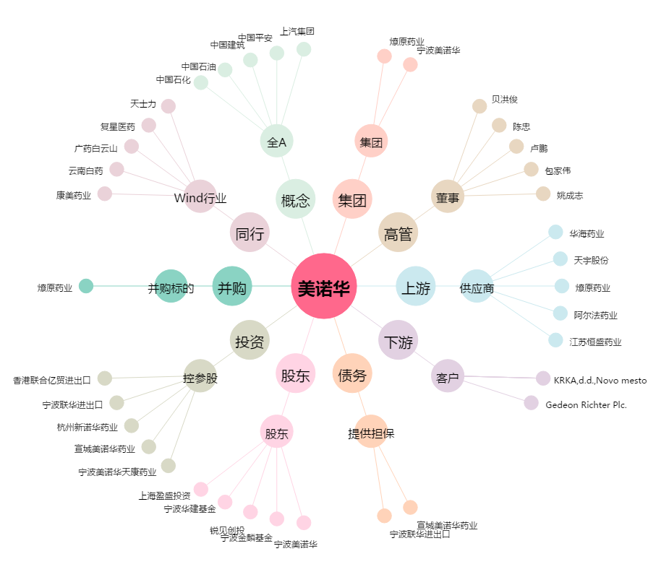
美诺华[603538.SH] - 关系概览图

